Sheet1
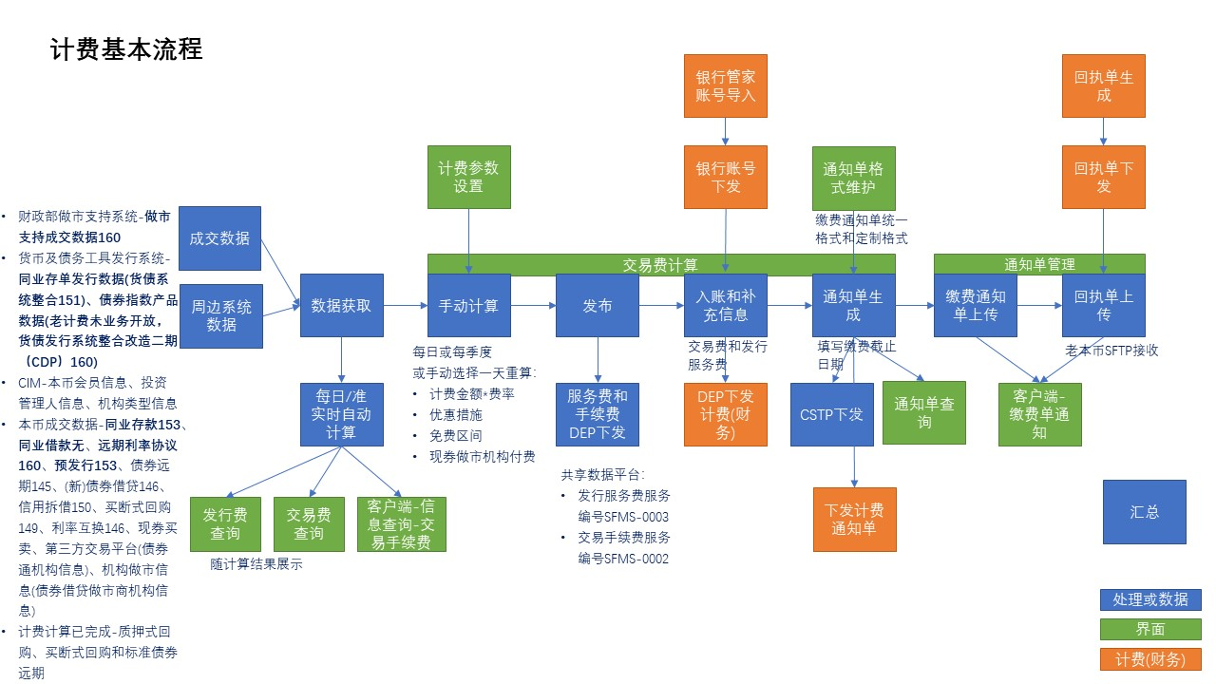
故事 | 实现版本 | 备注
【场务-市场管理-交易支持管理-交易费计算-交易费计算Tab】自动实时计算并下发（一期实现下发功能，暂屏蔽），增加债券远期、债券借贷、信用拆借、利率互换、现券买卖市场数据获取和计费计算 | 一期 | 债券指数产品属于交易费还是发行费，待确认？ 财政部做市支持系统-做市支持成交数据160 货币及债务工具发行系统-同业存单发行数据(货债系统整合151)、债券指数产品数据(老计费未业务开放，货债发行系统整合改造二期（CDP）160) 本币成交数据-同业存款153、同业借款无、远期利率协议160、预发行153、债券远期145、(新)债券借贷146、信用拆借150、买断式回购149、利率互换146、现券买卖、第三方交易平台(债券通机构信息)、机构做市信息(债券借贷做市商机构信息) 已完成质押式回购、买断式回购和标准债券远期市场计算 | 新本币实时计算全部(质押、买断和标债远期)渠道逐笔成交并且会实时下发新的计算结果 一期计算市场计费是否需要？计费申请接收，技术上实现下发，一期暂屏蔽
【场务-市场管理-交易费计算】自动实时计算并下发（一期二期下发，统一放开），增加财政部做市支持、同业存单发行、债券指数产品、同业存款、远期利率协议、预发行市场数据获取和计费计算 | 二期
【场务-信息查询-交易费查询-交易费计算Tab】随交易费计算功能展示计费结果，增加债券远期、债券借贷、信用拆借、利率互换、现券买卖市场的交易费查询 | 一期
【场务-信息查询-交易费查询】随交易费计算功能展示计费结果，增加财政部做市支持、同业存款、远期利率协议、预发行、债券指数产品市场的交易费查询 | 二期
【场务-信息查询-交易费查询】增加发行费查询Tab，随交易费计算功能展示计费结果，增加同业存单发行的交易费查询 | 二期
【客户端-内部管理-用户权限设置】新增权限节点：机构权限-内部管理-交易手续费和机构权限-内部管理-缴费单通知 | 二期 | 机构用户已有权限：XX身份-信息查询-缴费单通知 和 XX身份-交易查询-交易手续费
【场务-用户管理-机构用户维护-机构用户管理】新增权限节点：机构权限-内部管理-交易手续费和机构权限-内部管理-缴费单通知 | 二期
【场务-用户管理-机构用户维护-场务用户管理】新增权限节点：市场管理-交易支持管理-交易费计算-编辑、市场管理-市场支持管理-通知单管理-编辑和查看、场务-信息查询-交易费信息-交易费查询-查看 | 一期 | 1场务已有权限：市场管理-交易支持管理-计费参数维护 2【权限】：界面/功能 【交易费计算-编辑】：交易费计算、已入账费用维护、交易费应急维护 【通知单管理-查看】：缴费单查询、退市单查询 【通知单管理-编辑】：通知单格式维护、缴费通生成、退市单查询(删除和缴款操作？)、退市单生成 【交易费查询-查看】：交易费查询、境外机构费用查询、交易费汇总查询 3财务人员开通【通知单管理-查看】【通知单管理-编辑】，编辑记录操作人和操作时间
【客户端-管理设置-内部管理-交易手续费】区分交易手续费和发行费，随交易费计算功能展示计费结果 | 二期
【场务-市场管理-交易支持管理-交易费计算-交易费计算Tab】点击计算，完成所选时间和市场的交易费计算，增加债券远期、债券借贷、信用拆借、利率互换、现券买卖市场数据获取和计费计算，尤其注意现券市场优惠和免费措施、DealerPay计费，债券借贷做市优惠等 | 一期
【场务-市场管理-交易支持管理-交易费计算-交易费计算Tab】点击计算，完成所选时间和市场的交易费计算，增加财政部做市支持、同业存单发行、债券指数产品、同业存款、远期利率协议、预发行市场数据获取和计费计算 | 二期
【场务-市场管理-交易支持管理-交易费计算-交易费计算Tab】点击发布，批量发布手动计算结果给共享数据平台，增加债券远期、债券借贷、信用拆借、利率互换、现券买卖市场、财政部做市支持、同业存单发行、债券指数产品、同业存款、远期利率协议、预发行市场 | 二期 | 1系统迁移原则：原系统已有DEP服务实现并迁移该服务；原系统无服务，订阅方提交申请，实现下发 共享数据平台 发行服务费服务编号SFMS-0003 交易手续费服务编号SFMS-0002
【DEP-交易费计算-下发】批量下发交易费计算结果，含交易手续费和发行服务费 | 二期
【DEP-机构银行管家账号-接收】接收财务维护机构信息，含机构银行管家账号，用于入账操作 | 二期
【场务-市场管理-交易支持管理-交易费计算-交易费计算Tab】点击入账，计算各交易账户交易费和发行服务费，针对接口信息字段不全可选择补充信息，在补充信息窗口中编辑为空字段，增加债券远期、债券借贷、信用拆借、利率互换、现券买卖市场 | 一期 | 按交易账户汇总，匹配交易账户的银行管家账号，若为新机构暂未分配银行管家账号的，银行管家账号置为0或空（根据接口定义赋值）
【场务-市场管理-交易支持管理-交易费计算-交易费计算Tab】点击入账，计算各交易账户交易费和发行服务费，针对接口信息字段不全可选择补充信息，在补充信息窗口中编辑为空字段，增加财政部做市支持、同业存单发行、债券指数产品、同业存款、远期利率协议、预发行市场 | 二期
【DEP-入账信息-下发】下发入账信息 | 二期
【DEP-入账信息-接收】接收入账反馈和补全后的入账信息，财务判断能否入账，若存在入账信息已销账则批量入账失败，新本币场务提示错误信息；若入账成功则财务为新机构补充银行管家账号，新本币按财务反馈结果更新入账信息 | 二期 | 财务反馈入账成功/失败，若成功新机构分配银行管家账号，新机构账号需财务从本币/外汇备选池中分配，因此新机构账号分配仅能由财务进行
【场务-市场管理-交易支持管理-交易费计算-已入账费用维护Tab】查询或撤销已入账费用明细，支持批量撤销 | 一期
【RPC-入账撤销-请求】请求计费(财务)提供的入账撤销远程调用服务，反馈成功则新本币和财务同步撤销入账；反馈失败则新本币提示错误信息 | 二期
【场务-市场管理-交易支持管理-交易费计算-应急维护Tab】应急修改单笔交易费计算结果，若已生成缴费通知单，更新成交对应交易账户缴费通知单，客户端查询修改后的缴费通知单 | 一期+二期 | 新增功能 1应急修改交易费计算结果是否下发？
【场务-信息查询-交易费信息-通知单管理-通知单格式维护Tab】维护通知单格式，可修改缴费通知单统一格式和定制格式中二部维护内容，可维护本币通知单联系人 | 一期 | 1因催款通知单和回执单应由计费(财务)生成和下发，所以上述通知单格式维护不在新本币体现；回执单新本币客户端查询，场务不查询；催款通知单财务线下流程通知
【DEP-本币通知单联系人-下发】下发本币通知单联系人，用于相关通知单中联系人展示 | 二期
【DEP-财务通知单联系人-接收】接收财务通知单联系人，用于相关通知单中联系人展示 | 二期
【DEP-本币通知单格式-下发】下发本币维护通知单格式，用于共享数据平台汇总 | 二期
【DEP-缴费通知单格式-接收】接收共享数据平台汇总的本币缴费通知单格式 | 二期 | 共享数据平台汇总：二部维护通知单格式+财务维护通知单格式
【场务-信息查询-交易费信息-通知单管理-缴费单查询Tab】查看已生成缴费通知单，增加债券远期、债券借贷、信用拆借、利率互换、现券买卖市场 | 一期 | 4个通知单：本币缴费通知单(中英文)2、本币做市机构付费(直接投资)缴费通知单1、本币做市机构付费(债券通)缴费通知单1
【场务-信息查询-交易费信息-通知单管理-缴费单查询Tab】查看已生成缴费通知单和下发的回执单，增加财政部做市支持、同业存单发行、债券指数产品、同业存款、远期利率协议、预发行市场 | 二期
【场务-信息查询-交易费信息-通知单管理-缴费单查询Tab】查询机构下所有交易账户逐个汇总已生成缴费通知单结果，可查询已生成缴费单的季度统计结果及缴费状态，以及当前所在季度的统计结果，支持导出 | 二期 | 1当前季度统计结果可日终跑批计算 2统计结果表格形式，一个交易账户为一行，分别展示交易账户信息、已出缴费通知单的季度计费结果、该季度缴费状态、当前季度计费结果
【场务-市场管理-市场支持管理-通知单管理-缴费单生成Tab】按四类缴费通知单分别生成，分别填写缴费截止日期，生成全市场各交易账户缴费通知单，包括本币缴费通知单(中英文)、本币做市机构付费(直接投资)缴费通知单、本币做市机构付费(债券通)缴费通知单，增加债券远期、债券借贷、信用拆借、利率互换、现券买卖市场 | 一期
【场务-市场管理-市场支持管理-通知单管理-缴费单生成Tab】按四类缴费通知单分别生成，分别填写缴费截止日期，生成全市场各交易账户缴费通知单，包括本币缴费通知单(中英文)、本币做市机构付费(直接投资)缴费通知单、本币做市机构付费(债券通)缴费通知单，增加财政部做市支持、同业存单发行、债券指数产品、同业存款、远期利率协议、预发行市场 | 二期
【场务-市场管理-市场支持管理-通知单管理-缴费单生成Tab】缴费通知单上传，客户端缴费单通知可查询到本机构关联缴费通知单 | 二期
【DEP-缴费单明细-下发】下发缴费通知单明细 | 二期
【RPC-缴费单文件-服务】提供缴费通知单文件下载远程调用服务 | 二期
【DEP-回执单-接收】接收计费(财务)回执单明细，用于客户端缴费单通知界面中机构回执单查询 | 二期
【RPC-回执单文件-请求】请求计费(财务)提供的回执单文件下载远程调用服务，用于客户端缴费单通知界面中回执单文件下载 | 二期
【场务-市场管理-市场支持管理-通知单管理-回执单查询Tab】查看计费(财务)的回执单 | 二期 | 回执单仅接收，直接在客户端交易费单通知界面查询
【场务-市场管理-市场支持管理-通知单管理-回执单生成Tab】回执单上传，客户端缴费单通知可查询到本机构关联回执单 | 二期
【场务-市场管理-市场支持管理-通知单管理-退市单查询Tab】查看已生成退市通知单，支持导出 | 一期
【场务-市场管理-市场支持管理-通知单管理-退市单查询Tab】删除退市通知单 | 一期
【场务-信息查询-交易费信息-通知单管理-退市单生成Tab】退市通知单生成，支持预览和为退市机构批量生成 | 一期 | 退市通知单是否上传？客户端或机构如何获取退市单？ 目前按线下处理 考虑二期线上处理，需增加机构提交退市申请、退市通知单自动计算、客户端通知单查询功能
【DEP-退市单明细-下发】下发退市单明细 | 二期
【RPC-退市单文件-服务】提供退市通知单文件下载远程调用服务 | 二期
【DEP-退市单缴费状态-接收】接收计费(财务)的退市单缴款状态 | 二期
【客户端-管理设置-内部管理-缴费单通知】查看本机构关联的缴费通知单和回执单 | 二期
【客户端-管理设置-内部管理-缴费单通知】查询用户所在机构下所有交易账户已生成缴费通知单结果，可查询已生成缴费单的季度统计结果及缴费状态，以及当前所在季度的统计结果，支持导出 | 二期
【客户端-消息盒子-CFETS公告】场务点击缴费通知单上传后，生成固定样式CFETS公告消息，向全市场提示缴费通知单已生成，点击后跳转缴费单通知 | 二期 | 1固定样式自动计算X年X季度，规定起始日期和终止日期 2若需修改消息内容，在场务-场务公告中修改该条消息
【场务-信息查询-交易费信息-交易费汇总查询】待补充 | 二期

